Hoja1
 | F(n) | G(n)
0 | 10 | 0
1 | 11 | 1
2 | 12 | 4
3 | 13 | 9
4 | 14 | 16
5 | 15 | 25
6 | 16 | 36
7 | 17 | 49
8 | 18 | 64
9 | 19 | 81
10 | 20 | 100

Hoja2
 | F(n) | G(n)
0 | 10 | 0
1 | 11 | 1
2 | 14 | 4
3 | 19 | 9
4 | 26 | 16
5 | 35 | 25
6 | 46 | 36
7 | 59 | 49
8 | 74 | 64
9 | 91 | 81
10 | 110 | 100
11 | 131 | 121
12 | 154 | 144
13 | 179 | 169
14 | 206 | 196
15 | 235 | 225
16 | 266 | 256
17 | 299 | 289
18 | 334 | 324
19 | 371 | 361
20 | 410 | 400
21 | 451 | 441
22 | 494 | 484
23 | 539 | 529
24 | 586 | 576
25 | 635 | 625
26 | 686 | 676
27 | 739 | 729
28 | 794 | 784
29 | 851 | 841
30 | 910 | 900
31 | 971 | 961
32 | 1034 | 1024
33 | 1099 | 1089
34 | 1166 | 1156
35 | 1235 | 1225
36 | 1306 | 1296
37 | 1379 | 1369
38 | 1454 | 1444
39 | 1531 | 1521
40 | 1610 | 1600
41 | 1691 | 1681
42 | 1774 | 1764
43 | 1859 | 1849
44 | 1946 | 1936
45 | 2035 | 2025
46 | 2126 | 2116
47 | 2219 | 2209
48 | 2314 | 2304
49 | 2411 | 2401
50 | 2510 | 2500
51 | 2611 | 2601
52 | 2714 | 2704
53 | 2819 | 2809
54 | 2926 | 2916
55 | 3035 | 3025
56 | 3146 | 3136
57 | 3259 | 3249
58 | 3374 | 3364
59 | 3491 | 3481
60 | 3610 | 3600
61 | 3731 | 3721
62 | 3854 | 3844
63 | 3979 | 3969
64 | 4106 | 4096
65 | 4235 | 4225
66 | 4366 | 4356
67 | 4499 | 4489
68 | 4634 | 4624
69 | 4771 | 4761
70 | 4910 | 4900
71 | 5051 | 5041
72 | 5194 | 5184
73 | 5339 | 5329
74 | 5486 | 5476
75 | 5635 | 5625
76 | 5786 | 5776
77 | 5939 | 5929
78 | 6094 | 6084
79 | 6251 | 6241
80 | 6410 | 6400
81 | 6571 | 6561
82 | 6734 | 6724
83 | 6899 | 6889
84 | 7066 | 7056
85 | 7235 | 7225
86 | 7406 | 7396
87 | 7579 | 7569
88 | 7754 | 7744
89 | 7931 | 7921
90 | 8110 | 8100
91 | 8291 | 8281
92 | 8474 | 8464
93 | 8659 | 8649
94 | 8846 | 8836
95 | 9035 | 9025
96 | 9226 | 9216
97 | 9419 | 9409
98 | 9614 | 9604
99 | 9811 | 9801
100 | 10010 | 10000

Hoja3
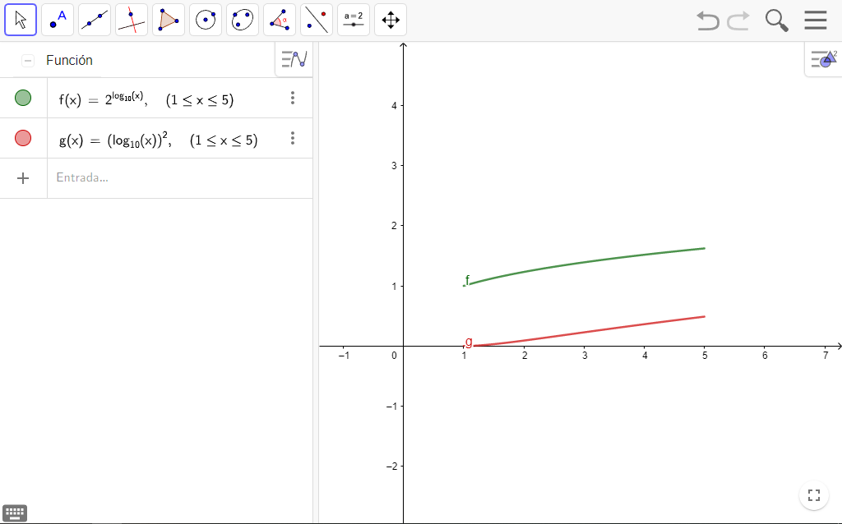

Hoja4
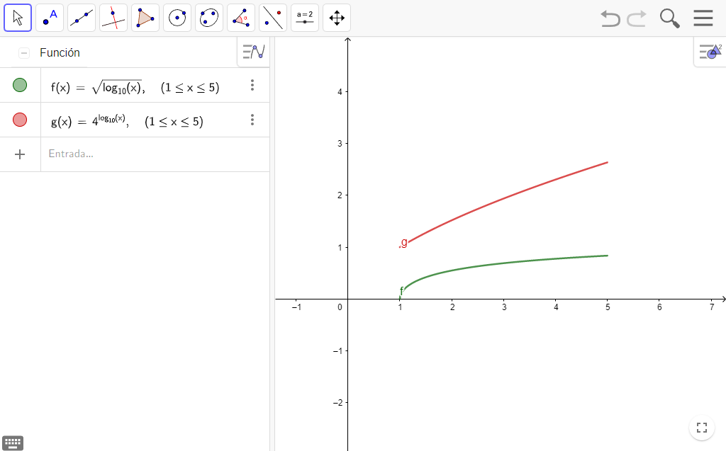

Hoja5
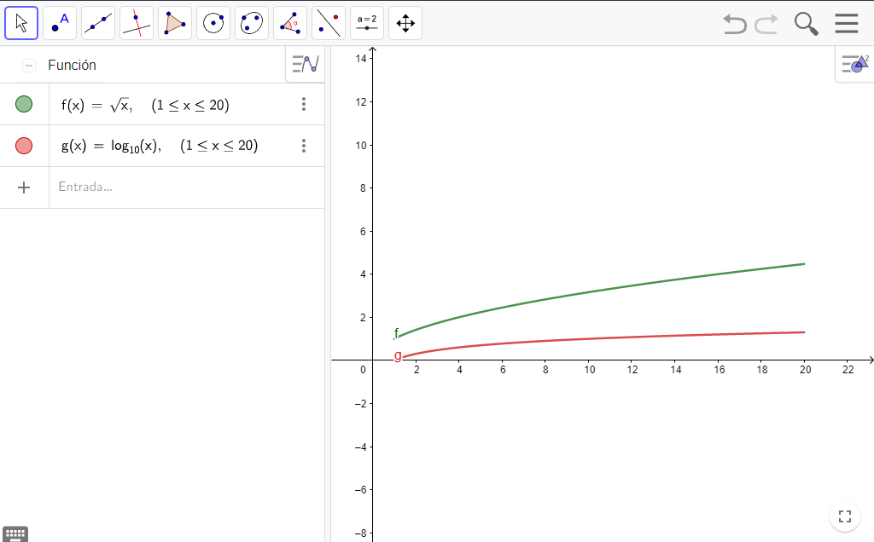

Hoja6
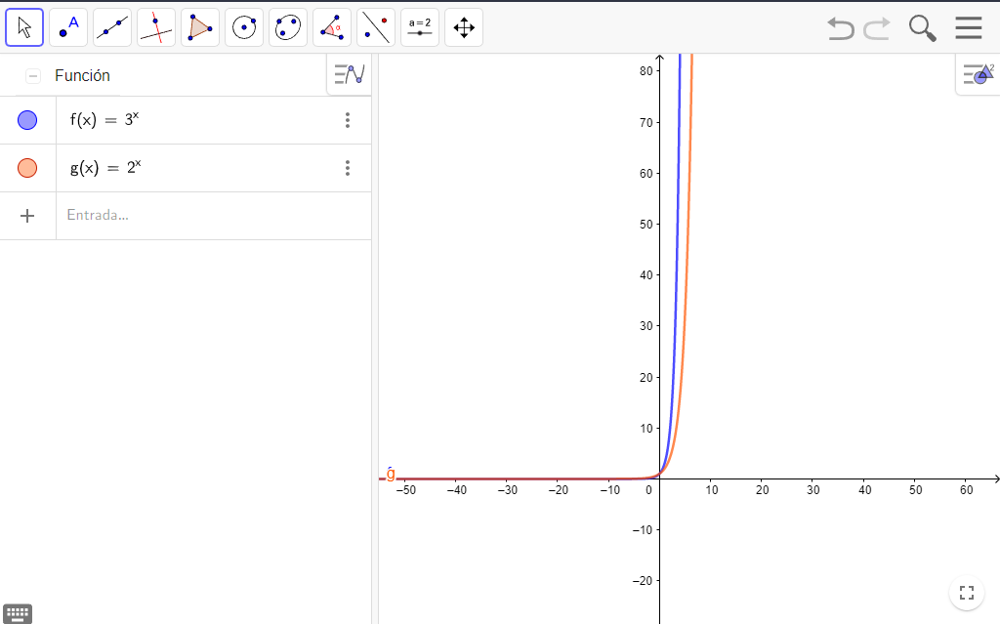

Hoja7
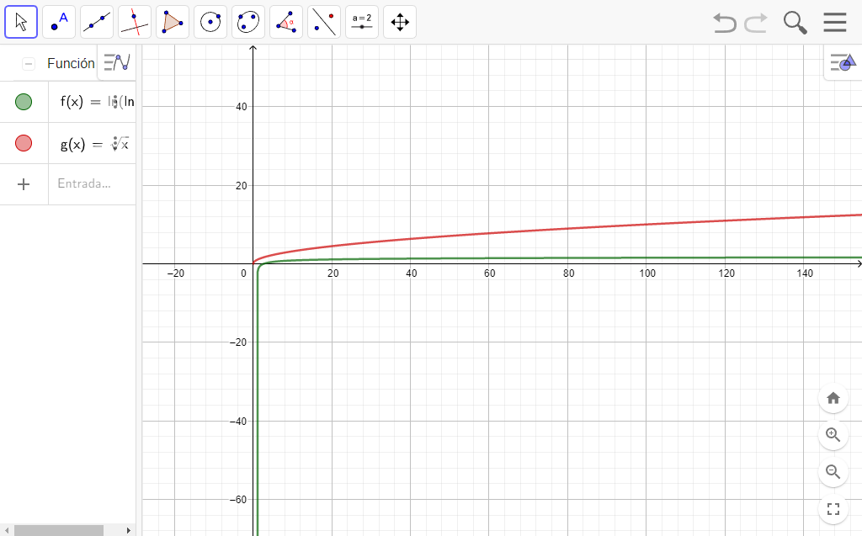

Hoja8
